Sheet1
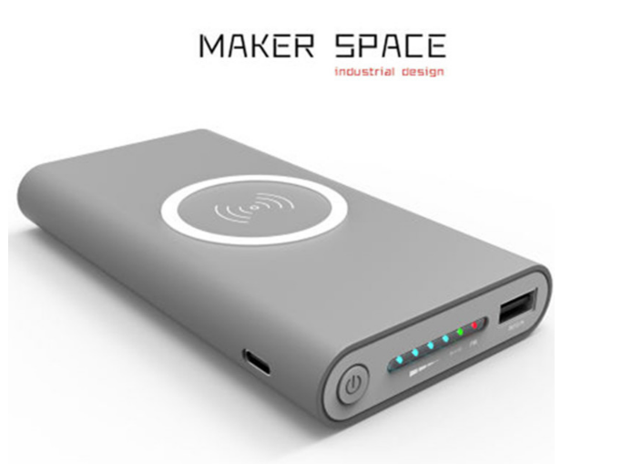
产品公模 | 公司名称 | 类别 | 半成品价格 | 类别 | 成品价格
 | 深圳市鑫诚达业科技 | 半成品套料（不含包装盒）电路板板+壳子 | ≥1 套 31 | 成品（标10000毫安）配精美包装盒+数据线+说明书 | 60
 | 深圳市睿道量科技 | 半成品 板+壳 | ≥1 pcs 31 |  | 60
 | 深圳市科倍电子有限 | 充电和接收 半成品 板+壳 | ≥1 台 39 |  | 66
 | 深圳市福田区雅赫勒电 | 半成品（外壳+PCBA板+无线圈） | 2-99 套 40 100-499 套38 ≥500 套 35
 | 深圳市福田区皓天数码科技厂 |  | ≥5 台 20

 | 深圳市源创动力电子科技有限公司 | 半成品 板+壳 | ≥1000 套 28 |  | 60
 | 深圳市无限嘉科技有限 | 半成品 板+壳 | ≥30 个 27
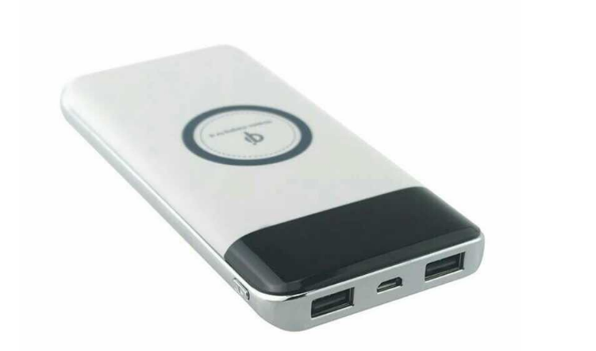

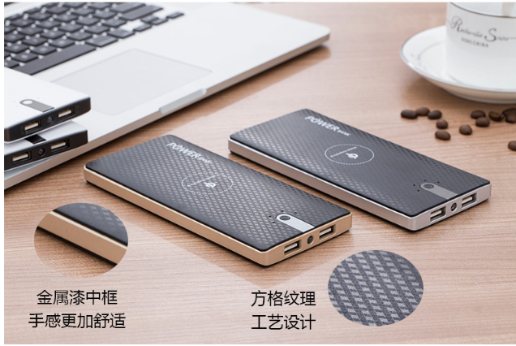
 | 深圳市龙岗区杰驰五金模具厂 | 半成品 板+壳 | 3-99 个 26
 | 深圳市杰拓斯科技有限公 | 半成品 板+壳 | ≥5 套 ¥ 25.80
 | 深圳市创品缘科技有 |  | ≥1 PCS 26
 | 深圳市福田区金金宇电子 |  | ≥1 只 25
 | 深圳市龙岗区杰驰五金模具厂 |  | 3-99 个 26 100-1999 个 25

 | 深圳市福田区金鑫宇电子商行
 |  |  |  |  | 55

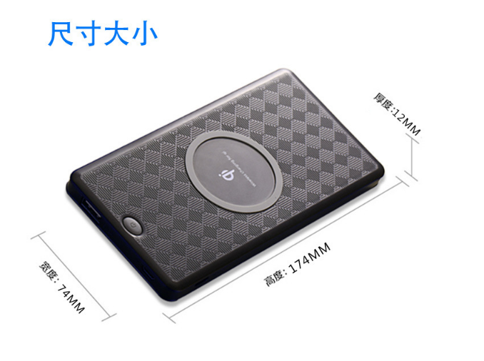
 | 深圳市振之宏科技有 | 半成品 板+壳 | 1-499 套 30 500-9999 套 25 ≥10000 套 22
 | 深圳市杰拓斯科技有限公 |  | 1-49 套 27 50-999 套 26.8 ≥1000 套 26

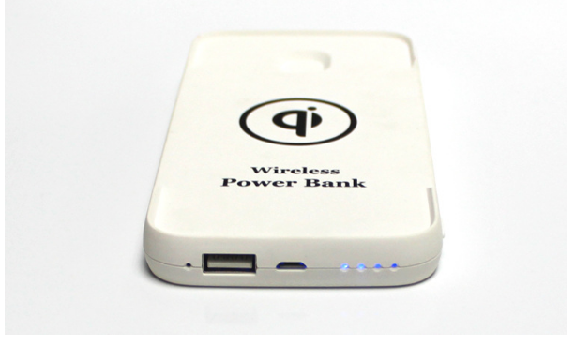
 | 上海巨地电子科技有 | 无 | ≥100 套 25

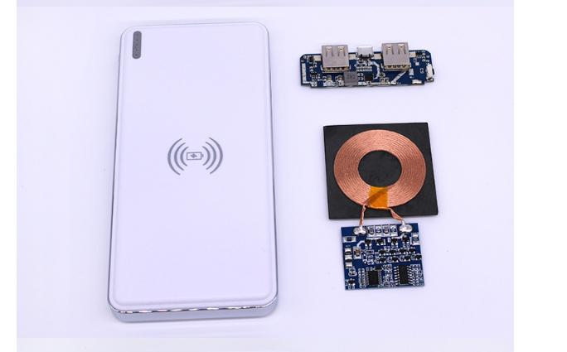
 | 深圳市中康迅科技有限公 |  | 1-499 套 440 500-2999 套 33 ≥3000 套 30

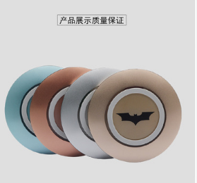
 | 深圳市鑫一鸣五金塑胶有限公司 | 无线充电壳子 | ≥500 个 9.8

